모델링
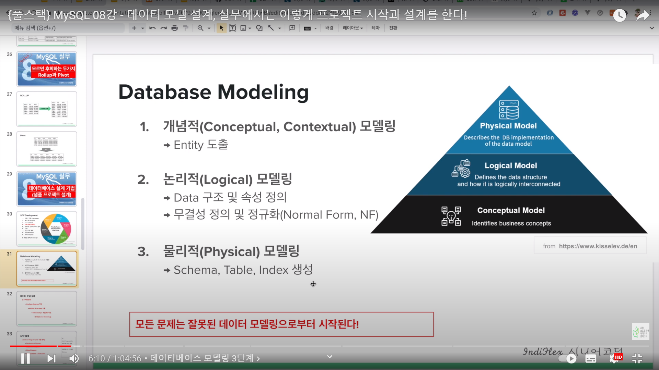

DA#5 - 엄청 간단한 DB 설계방법

